Oppgave 16
X- antall dager med middag på et gatakjøkken
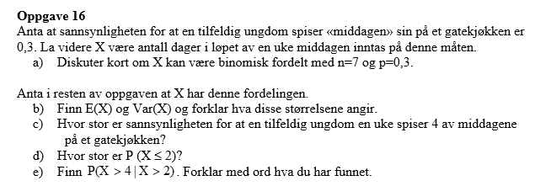
a) X~Bin (7, 0.3)
Det er to utfall som er spiser og ikke spiser middag på gatakjøkennet
Utfallene er uavhengige.
Sannsynligheten er lik for hver utfall (p=0,3).

b) E(X)=np= | 2 | dager
Det betyr at en tilfeldig ungdom spisser middagen sin på et gatekjøkkenet ca.2 dager i uka.

Var (X)=np(1-p)= |  | 1 | dager
Variansen forteller hvor mange dager varierer fra denne forventningen, dvs at det kan være mellom 1 og 3 dager i uka.

c) P(X=4)= | 0.097
Svar: sannsynligheten for at en tilfeldig ungdom en uke spiser 4 av middagene på gatakjøkken er ca.9,7%.

d) P(X≤2)= | 0.318
Svar: sannsynlighet for at ungdommen spiser middag på gatekjøkken høyst 2 dager i uka er ca.31,8%.

e)

P(X>4)=1-P(X≤4)= |  | 0.029
P(X>2)=1-P(X≤2)= |  | 0.353
P(X>4|X>2)= |  | 0.082
Svar: dersom en ungdom allerede har spist middag på gatekjøkken mer enn 2 dager i uka, er sannsynligheten for at han/hun spiser der mer enn 4 dager ca.8,2%.

